상품제안서
선풍기형 히터 | 상품코드: F22609

 |  |  |  |  |  |  | 02-412-0044 | www.easy1.co.kr
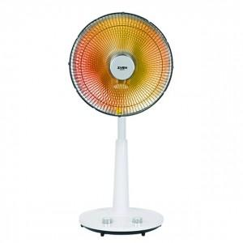

【상세/제작정보】

【인쇄/포장옵션】 | 스티커 / 포장불가능

【공급단가】 | 수량 | 20~ | 100~ | 300~ | 500~ | 1,000~
*VAT별도 | 단가 | 43,060원 | 41,580원 | 40,090원 | 38,610원 | 37,120원

【상품 URL】 | https://dev.easy1.co.kr:443/src/goods_detail.php?gdno=22609

